步骤
一、账号网址密码
店铺网址

二、操作流程
网址 | https://fxg.jinritemai.com/ffa/p/v2orderFlowManage
对应视频
首页-资金-资金流水明细-动账时间选择上月1日~最后一日-提交-生成报表-下载
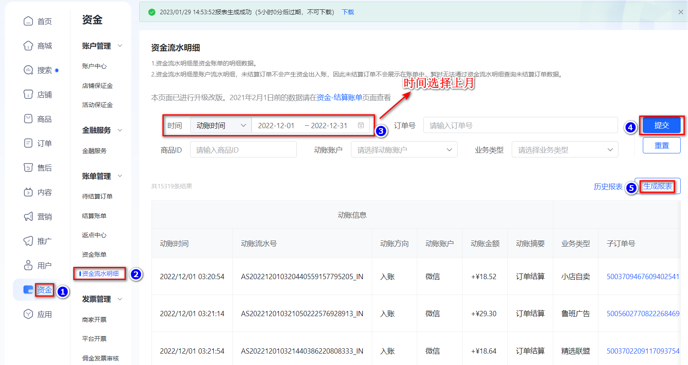

最后将导出或下载后的数据插入到数据库中 每个月运行一次

